무기 정보
GUI 제시

무기 UI 디자인

에고무기 정보
X

LV. n + **
다음 레벨까지 남은 경험치

123123 / 123123

무기 종류별 리소스 이미지
공격력 | n (+**)
치명타 확률 | n% (+**)
치명타 배율 | n% (+**)
잔여 스킬 포인트 | n

현재 등록된 스킬 목록

1
2

필

무기 대사 출력
3
4

스킬 창 열기
한계 돌파 하기
대화하기
조언얻기

무기 UI 디자인

1
2

에고무기 정보
X

LV. n + **
다음 레벨까지 남은 경험치
3
4
123123 / 123123

무기 종류별 리소스 이미지
공격력 | n (+**)
치명타 확률 | n% (+**)
치명타 배율 | n% (+**)
잔여 스킬 포인트 | n
5
9

현재 등록된 스킬 목록
10

1
2
무기 대사 출력
6
필

3
4

7
대화하기
조언얻기
8

1
 | UI 배경 창

2
 | UI 창 닫기

3
 | 무기 레벨과 한계돌파 수치 표시

4
 | 무기 경험치 표시

현 무기 경험치 표시 이미지
최대 경험치량 표시 이미지

가시성을 높이는 배경 이미지
최종 제시되는 경험치 표시 모델

5
 | 무기 이미지 출력

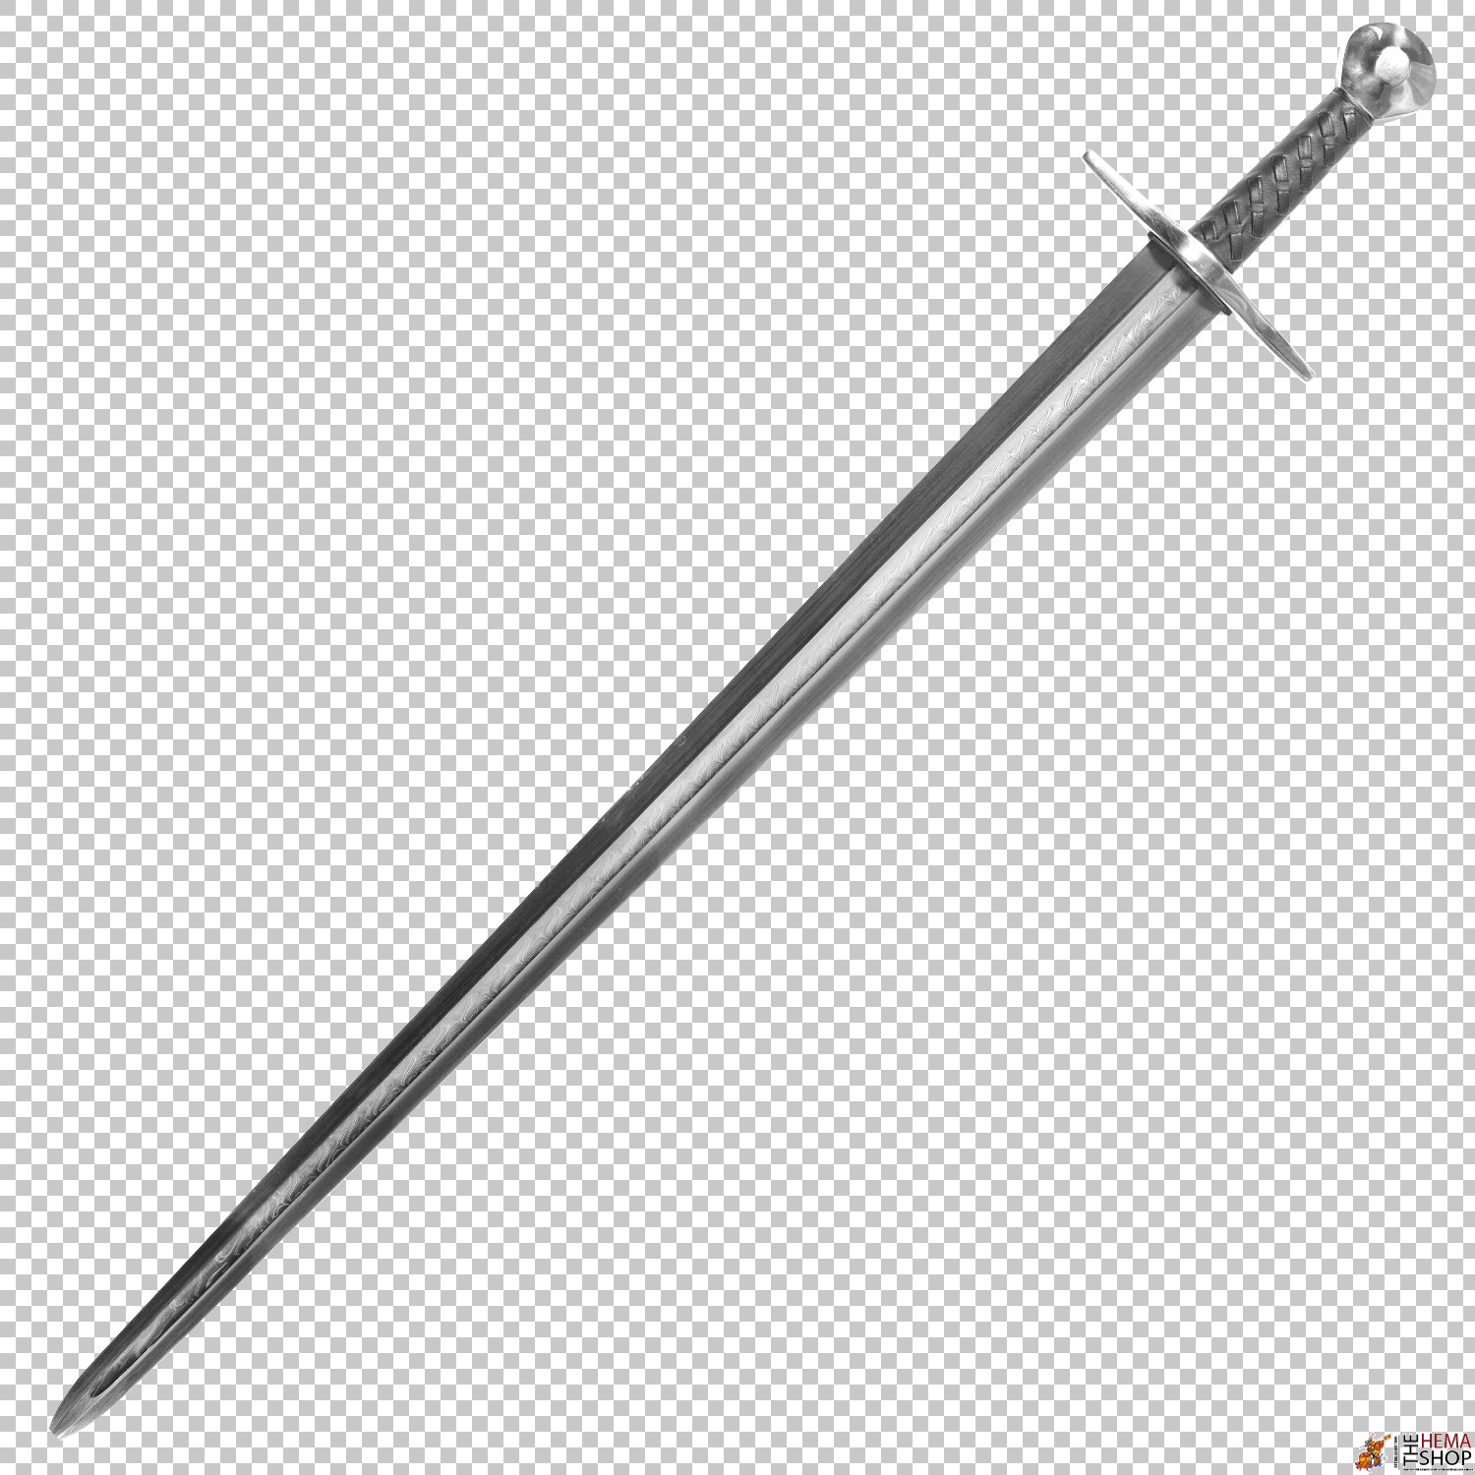
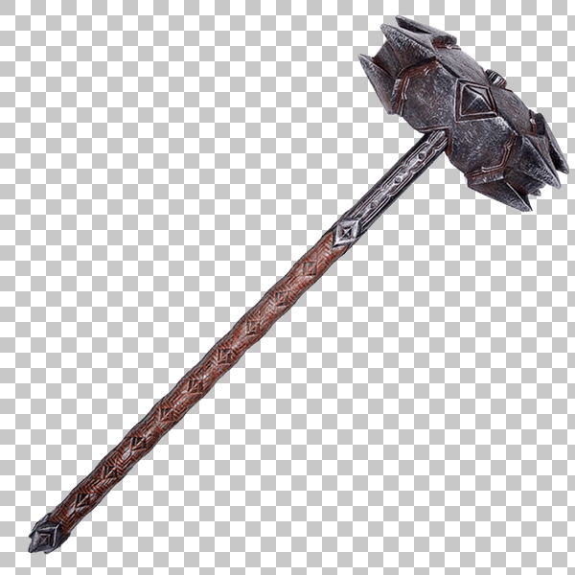
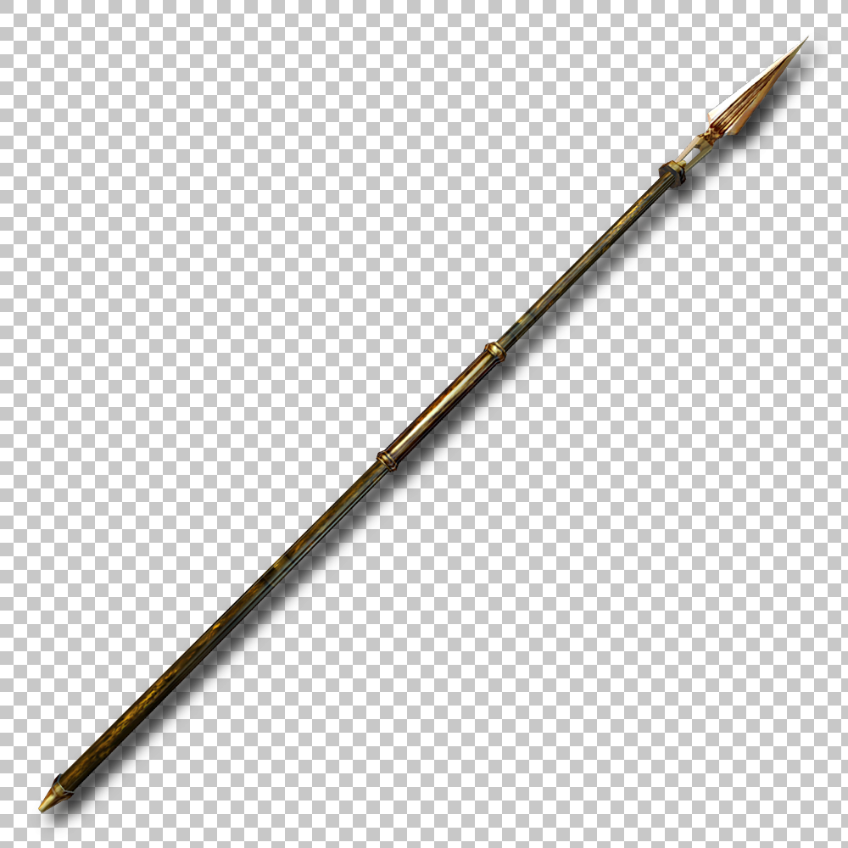
 |  | 검 | 해머 | 창

6
 | 무기 대사 스크립트 출력창

7
 | 무기와 대화하기 발동 버튼

8
 | 무기의 조언얻기 발동 버튼

9
 | 무기 능력치 표시창

10
 | 현재 등록된 스킬 목록 표시창

